Foglio1
LOCALE TECNICO
PROGETTO RETE DISTRIBUZIONE ARIA COMPRESSA
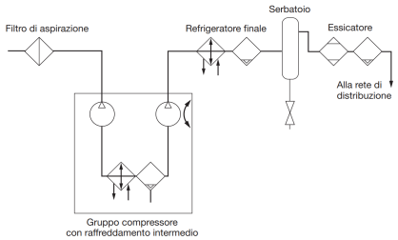
DATI DI PROGETTO
Ta | 15 | °C | temperatura ingresso compressore
pa | 1.01 | bar | pressione aspirazione compressore
Tc | 30 | °C | temperatura uscita compressore
pc | 7 | bar | pressione uscita compressore

Consumo di aria alla pressione atmosferica degli utilizzatori
Area | Tipo | Consumo | p. Lavoro | Q.tà
 |  | Nl/min | bar
Officina | Trapano | 1000 | 7 | 2
 | Smerigliatrice | 1200 | 7 | 2
 | Avvitatore | 1100 | 7 | 2
Magazzino | Paranco | 1800 | 7 | 1

Fattore contemporaneità utilizzo macchine |  |  | 80 | %

Calcolo portata totale di aria Qa (alla patm) |  |  |  |  |  | Alla p di lavoro

Area | Tipo | Q.tà | Consumo | Cons. tot | Cons. tot | Cons. a 7bar
 |  |  | Nl/min | Nl/min | m3/s | m3/s
Officina | Trapano | 2 | 1000 | 2000 | 0.033 | 0.0048
 | Smerigliatrice | 2 | 1200 | 2400 | 0.040 | 0.0057
 | Avvitatore | 2 | 1100 | 2200 | 0.037 | 0.0052
Magazzino | Paranco | 1 | 1800 | 1800 | 0.030 | 0.0043
 |  |  |  | Qa TOT. | 0.140 | 0.0200
 |  |  |  | Qa 80% | 0.112
NOTA BENE:
La Qa 80% è la portata da usare per la scelta del compressore da catalogo
La Qa tot. si utilizza per il calcolo delle perdite di carico

Portata FAD fornita dal compressore (alla pressione di lavoro richiesta)
La portata in uscita al compressore va calcolata con Qa 50%
Qc = FAD = | 0.0170 | m3/s | = Qa (pa/pc) (Tc/Ta) con T in Kelvin
NB: questa è la portata da usare per dimensionare l'eventuale serbatoio di accumulo dell'aria compressa

Dimensionamento rete di distribuzione aria compressa a 7 bar con tubi in acciaio
Il dimensionamento va fatto con consumo di aria al 100% (situazione peggiore).
0,0052

0,011
0,0157
Portate di aria a 7 bar nei vari tratti
0,02
0,0057
0,0052
0,0048

0,0043

0,0043

Velocita aria nei tubi:
v aria MAX. | 10 | m/s
Per il dimensionamento dei tubi usiamo la Qa tot. = |  |  |  | 0.140 | m3/s
Questa portata va riferita alla pressione di esercizio pc = |  |  |  | 7 | bar

Tratti | Lunghezza (m) | Nodi | Macchine | Portata m3/s | d tubi | d commerc. | v effettiva
 |  |  |  | alla pc | (mm) | mm | m/s
0-1 | 20 |  |  | 0.0200 | 50 | 54 | 8.74
1-2 | 15 | 2 | 2 trapani | 0.0157 | 45 | 54 | 6.86
2-3 | 15 | 3 | 2 smerigliat. | 0.0110 | 37 | 42 | 7.91
3-4 | 15 | 4 | 2 avvitatori | 0.0052 | 26 | 28 | 8.51
1-5 | 25 | 5 | 1 paranco | 0.0043 | 23 | 28 | 6.96
La portata nei vari tratti di tubi si trova alla pc (va divisa quella alla pa!)
Il tubo commerciale in genere si sceglie in modo da non superare la v max fissata inizialmente!

Perdite di carico per attrito
Tc | 30 | °C
pc | 7 | bar
r | 8.05 | kg/m3
m | 1.80E-05 | Kg/m s
e scabrezza | 1.500E-04 | m | 150 micron

Tratti | Lunghezza (m) | d comm. | v effettiva | s = e/d | Re | f | Yc | Dpc
 |  | mm | m/s |  |  |  | m | Pa
0-1 | 20 | 54 | 8.74 | 0.00278 | 211088 | 0.026 | 38.1 | 3010
1-2 | 15 | 54 | 6.86 | 0.00278 | 165855 | 0.027 | 17.8 | 1404
2-3 | 15 | 42 | 7.91 | 0.00357 | 148623 | 0.028 | 32.4 | 2562
3-4 | 15 | 28 | 8.51 | 0.00536 | 106621 | 0.032 | 63.5 | 5012
1-5 | 25 | 28 | 6.96 | 0.00536 | 87235 | 0.032 | 71.3 | 5628

Il tratto più sfavorito, cioè quello che ha le perdite maggiori è 0-4
Yc max | 152 | m
Dpc max | 11,988 | Pa | 0.12 | BAR

NB: le perdite massime per attrito nell'impianto NON sono solo quelle del ramo più sfavorito (quello più lungo in genere)
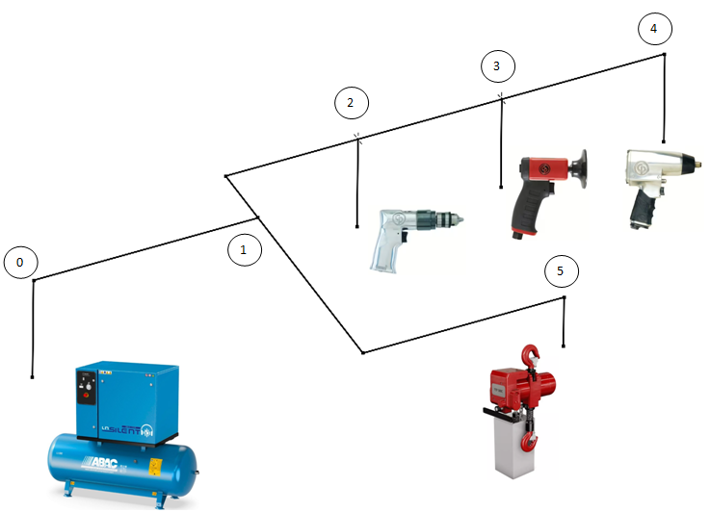

Perdite di carico localizzate

Tipologia |  | k
curve a 90 (<28mm) |  | 1
curve a 90 (28-54mm) |  | 0.5
diramaz. T doppia |  | 3
diramaz. T semplice |  | 1
valvole a sfera (<28mm) |  | 0.2
valvole a sfera (28-54mm) |  | 0.1

Coefficienti di perdita localizzata nei vari tratti

Tratti | d comm. | v effettiva | K tot | Y L
 | mm | m/s |  | m
0-1 | 54 | 8.74 | 3.5 | 13.6
1-2 | 54 | 6.86 | 1.6 | 3.8
2-3 | 42 | 7.91 | 1.1 | 3.5
3-4 | 28 | 8.51 | 1.2 | 4.4
1-5 | 28 | 6.96 | 2.2 | 5.4

Il tratto più sfavorito, cioè quello che ha le perdite maggiori è 0-4
YL max | 25 | m
DpL max | 2,006 | Pa | 0.02 | BAR

Alla perdita di carico fino all’utenza critica si aggiungono inoltre le perdite
dell’essiccatore, filtri e tubazioni nella sala compressori

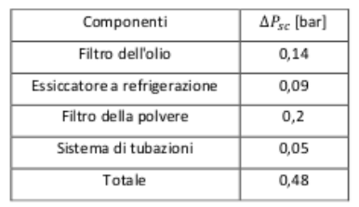

Perdita di pressione complessiva:
Dp tot max | 0.62 | BAR

I dati per la scelta del compressore sono quindi:
pc effet. | 7.62 | BAR | (pressione di lavoro + perdite di carico)
Qa portata | 0.1120 | m3/s | 403.2 | m3/h

Per la portata in genere si introduce un coefficiente di sicurezza:
k sicurezza | 1.25 | funzionamento intermittente del compressore, fughe d'aria ecc.
Qa sicur. | 0.140 | m3/s | 504 | m3/h
Con queste richieste è sufficiente un compressore alternativo.
La capacità del serbatoio di accumulo vale quindi:
Qc=Qa/pc eff | 66.14 | m3/h | alla pressione pc effettiva con perdite di carico
C= Qc/60 | 1.10 | m3

Rendimento del compressore alternativo h |  |  | 0.6
Potenza del compressore |  | 47,624 | w

Costo energia elettrica 1Kw/h |  | 0.25 | €/Kwh
Numero giornate lavorative all'anno |  | 300 | gg
Numero ore lavorative |  | 8 | ore
Costo energia annuale |  | 28,574 | €

